상품제안서
2D PVC 커스텀 마그넷 | 상품코드: S37686

 |  |  |  |  |  |  | 02-713-8555 | www.synergygift.co.kr
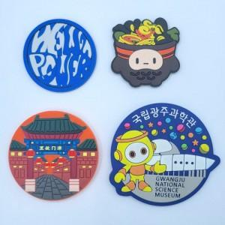

【상세/제작정보】 | <p>※주문제작형 상품이므로 규격 및 색상에 따라 추가 금액이 있을 수 있습니다.</p><p>※금형비 별도 상품으로 주문전 문의 필수입니다.​</p>

【인쇄/포장옵션】 | 풀칼라 / OPP(비닐)

【공급단가】 | 수량 | 1,000~ | 2,000~ | 3,000~ | 5,000~ | 10,000~
*VAT별도 | 단가 | 1,210원 | 1,170원 | 1,120원 | 1,080원 | 1,050원

【상품 URL】 | https://www.synergygift.co.kr:443/src/goods_detail.php?gdno=37686

